Gradiente de Velocidade
 | RELATÓRIO | RL- |  |  | GRADIENTE DE VELOCIDADE |  |  |  | Rev.
 | Cliente:

 | Projeto: |  |  |  |  |  |  |  | Data:

Presado usuário, preencher apenas as células

Determinação do Gradiente de Velocidade
$G=\sqrt{\frac{P}{μ×V}}$
 | onde:
 | G= | Gradiente de velocidade (s-1)
 | P= | Potência dissipada (Watts)
 | µ= | Viscosidade da água |  | 0.001 | N.s/m²
 | V= | Volume do tanque (m³)

Dimensões do Tanque

Largura |  |  | 20.00 | m
Comprimento |  |  | 20.00 | m
Profundidade útil |  |  | 20.00 | m

Volume |  |  | 8000.00 | m³

Potência dissipada |  |  | 800.00 | Watts

Cálculo do Gradiente de Velocidade

Cálculo do Gradiente de Velocidade |  |  | 10.00 | S -1 | onde:
 |  |  |  |  | NBR 12216 | 10 à 70 s-1 | BRITO | > 15 s-1 | Atenção

BRITO, S.A. Influência da velocidade d sedimentação na determinação dos coeficientes de agregação e ruptura durante a floculação.1998. 189 p. Dissertação (Mestrado em Hidráulica e Saneamento) – Escola de Engenharia de São Carlos, Universidade de São Paulo, São Carlos.

O gradiente de velocidade mínimo para operação de unidades de floculação é aquele no qual não ocorre sedimentação dos flocos no interior do floculador. Segundo a NBR 12216 (norma que define os projetos de estação de tratamento de água para abastecimento) o gradiente de velocidade médio de floculação deve estar entre 10 e 70 s-1. Brito (1998), durante a realização de ensaios, observou que quando este gradiente de velocidade médio estava entre 10 e 15 s-1, ocorria deposição dos flocos no fundo do reator antes mesmo que a agitação fosse paralisada. Na prática isto equivale a dizer que nestas condições os flocos sedimentariam na unidade de floculação, o que não é desejável, pois os flocos formados durante a floculação devem ser depositados durante a sedimentação. Segundo Parker, Kaufman e Jenkins (1972) há dois mecanismos de ruptura de flocos, por erosão superficial de partículas primárias que é provocado pelo arraste do fluido atuando por intermédio de forças de cisalhamento nas superfícies dos flocos quando em regime turbulento e por fragmentação e deformação de flocos já formados que é devida às diferenças de pressões dinâmicas em lados opostos dos flocos, resultando na deformação e posterior fragmentação.

Determinação da Rotação do Motor (RPM)

$$P_{ot}=K_{T}.ρ.n^{3}.D^{5}$$
 |  | onde:
 |  | P= | Potência dissipada (Watts)
 |  | ρ= | Massa específica da água |  | 1000 | kg/m³
 |  | D= | Diâmetro do rotor (m)
 |  | n= | Rotação (RPS)
 |  | KT= | Constante associado ao tipo de impelidor
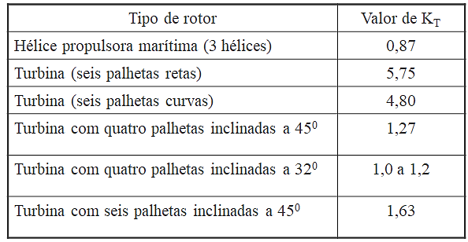
Potência dissipada |  |  | 800.00 | Watts
Diâmetro do rotor |  |  | 0.45 | m
Constante associado ao tipo de impelidor |  |  | 1.20

n |  |  | 3.31 | RPS
n |  |  | 198.35 | RPM

Cursos e Treinamentos para Saneamento, acesse:

